Sheet1
es服务器清单
es集群中服务角色 | ip | 一个月的峰值负载 | CPU 个数 | 核数 | mem | disk | 一个月的峰值input | 一个月的峰值output
备 master,kibana,nginx,404/5xx 状态检测 | 61.174.14.194 | 0.013 | 2 | 4 | 62G | 12*4T | 1.07M | 610.20k
主 master | 61.174.14.195 | 0.022 | 2 | 4 | 62G | 12*4T | 17.15M | 3.59M
备 master | 61.174.14.196 | 0.023 | 2 | 4 | 62G | 12*4T | 15.15M | 3.04M
datanode | 61.174.14.197 | 0.35 | 2 | 4 | 62G | 12*4T | 276.47M | 170.83M
datanode | 61.174.14.198 | 0.36 | 2 | 4 | 62G | 12*4T | 181.52M | 168.72M
datanode | 120.92.248.16 | 0.09 | 2 | 6 | 62G | 12*800G | 4.02M | 94.05M
datanode | 120.92.248.17 | 0.1 | 2 | 6 | 62G | 12*800G | 6.41M | 101.42M
datanode | 120.92.248.18 | 0.13 | 2 | 6 | 62G | 12*800G | 6.11M | 119.85M
datanode | 120.92.248.19 | 0.07 | 2 | 6 | 62G | 12*800G | 6.19M | 48.89M
datanode | 120.92.248.20 | 0.12 | 2 | 6 | 62G | 12*800G | 5.13M | 56.85M
datanode | 122.226.111.82 | 0.45 | 1 | 4 | 62G | 12*3T | 159.15M | 184.10M
datanode | 122.226.111.83 | zabbix上无数据 | 1 | 4 | 62G | 12*3T | 181.79M | 531.59k
datanode | 122.226.111.88 | 0.9 | 1 | 4 | 62G | 12*3T | 351.62M | 173.79M
datanode | 122.226.111.89 | zabbix上无数据 | 2 | 4 | 62G | 12*4T | 191.90M | 16.51M

服务器角色
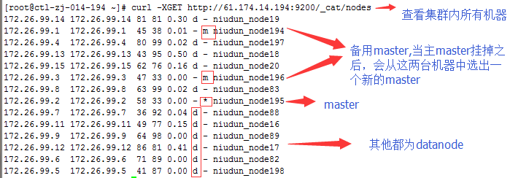

集群名称
es master配置
vim /etc/elasticsearch/elasticsearch.yml
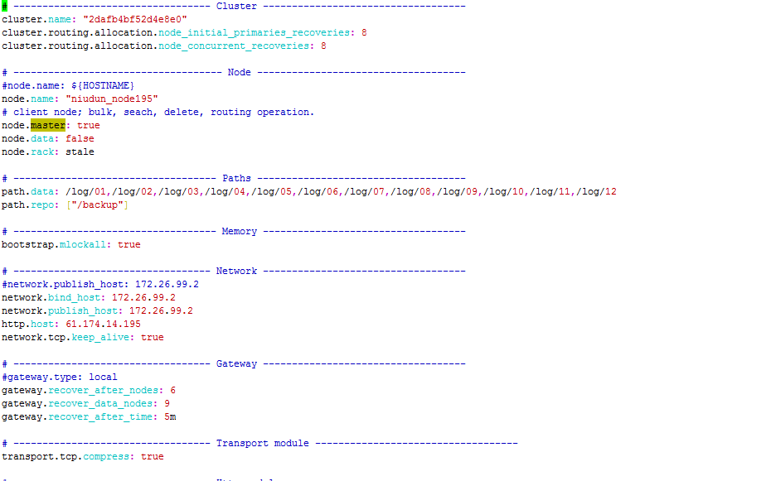
初始化数据恢复时，并发恢复线程的个数
添加删除节点或负载均衡时并发恢复线程的个数

当前配置所在机器的节点名

指定该节点是否有资格被选举成为master(需要选举为master的机器配置为true,datanode配置为false)
指定该节点是否存储索引数据(datanode配置为true,需要选举为master的机器配置为false)

分配给当前节点的索引数据所在的位置
指定快照存放目录

JVM开始交换时，ElasticSearch表现并不好：你需要保障JVM不进行交换，可以将bootstrap.mlockall设置为true禁止交换

ElasticSearch使用地址
发布地址，一个单一地址，用于通知集群中的其他节点，以便其他的节点能够和它通信
对外服务的http地址

在多少个节点启动后，允许数据恢复进程启动
一旦有多少个节点就立即开始恢复过程
集群5分钟以内9个data node都加入了，或者5分钟以后6个以上的data node加入了，都会立即启动恢复过程。

设置是否压缩tcp传输时的数据

设置这个参数来保证集群中的节点可以知道其它N个有master资格的节点
设置集群中自动发现其它节点时ping连接超时时间
超过多少次心跳没有回应，则认为该节点脱离master
每隔多少发送一次心跳
设置了节点与节点之间的连接ping时长

这个设置了自动发现的节点

多个节点可以在同一个安装路径启动，如果你想让你的es只启动一个节点，可以进行如下设置
设置是否可以通过正则或者_all删除或者关闭索引

/etc/init.d/elasticsearch restart （服务重启命令，重启过程缓慢）

datanode 为false ,主节点为true
es datanode配置
vim /etc/elasticsearch/elasticsearch.yml
datanode 为true，主节点为false
其他配置与主节点无太大差异

查看集群健康情况

绿色表示正常
所有索引分片100%可用

删除索引的计划任务

查看不可用的索引分片
curl -XGET http://61.174.14.194:9200/_cat/shards | grep UNASSIGNED

删除不可用的索引分片
sh delete_es.index.sh

61.174.14.194 统计5分钟内客户网站访问异常状态，报警消息推送到qq群

检测军网404status
检测付费用户5xx status

kibana在61.174.14.194上
vim /usr/local/kibana-4.4.2-linux-x64/config/kibana.yml
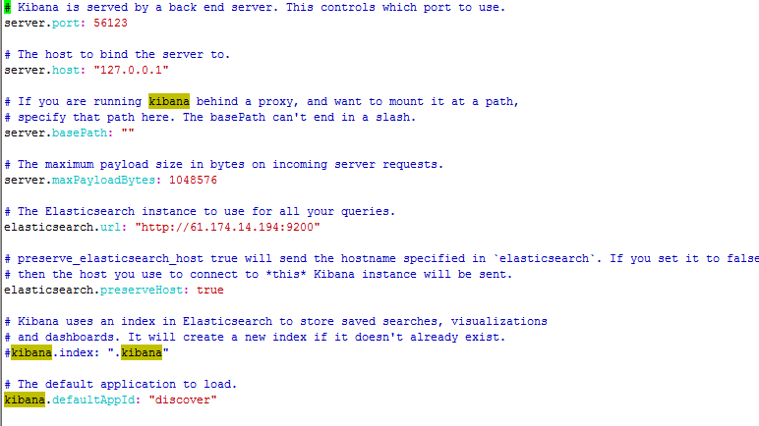
服务运行端口

服务运行地址

如果你使用代理则需要开启专门的路径

最大请求负载

es的连接地址

当设置的值为true时使用server.host属性对应的hostname。当设置值为false,Kibana使用连接的Kibana实例对应的hostname

默认加载的应用

/etc/init.d/kibana restart 服务重启命令
es 日志存放在datanode 机器上，一个月大概1.5T

